Пропозиція_товари
 |  |  |  |  |  | Додаток №2 до Запиту 2366_2367
 |  | Форма цінової пропозиції

(Назва Учасника), надає свою пропозицію щодо участі в місцевій закупівлі термосів з брендуванням для проведення заходів ТЧХУ.
Відомості про підприємство |  |  |  | Повне найменування учасника – суб’єкта господарювання
 |  |  |  | Ідентифікаційний код за ЄДРПОУ або реєстраційний номер облікової картки платника податків
 |  |  |  | Реквізити (адреса - юридична та фактична, телефон, факс, телефон для контактів, e-mail, розрахунковий рахунок)
Відомості про особу (осіб), які уповноважені представляти інтереси Учасника |  |  |  | (Прізвище, ім’я, по батькові, посада, контактний телефон).
Учасники, для повноцінної участі у закупівлі, ОБОВ’ЯЗКОВО повинні надати зразок термосу, що пропонується до постачання відповідно до технічних характеристик, визначених у Додатку №2 до конкурсної документації. Взірці приймаються за адресою м. Київ, вул. Ділова, буд. 3, Національний Комітет Товариства Червоного Хреста України. Їх ненадання є підставою для відхилення пропозиції як такої, що не відповідає умовам закупівлі. Кінцева дата прийняття взірців 20.10.2025р. 18:00 27.10.2025р. 18:00
№ п/п | Найменування | Технічні характеристики та опис |  | Кількість | Ціна, за одиницю, (з урахуванням всіх податків і зборів) * | Вартість, грн., (з урахуванням всіх податків і зборів) * | Умови оплати, % передплати /післяплати | Термін поставки товару, календарних днів

 |  | Запит** | Пропозиція (вказати модель (торгову марку), виробника, параметри та характеристики продукції, фото обов'язково) |  |  |  | Пропозиція | Пропозиція
2 | 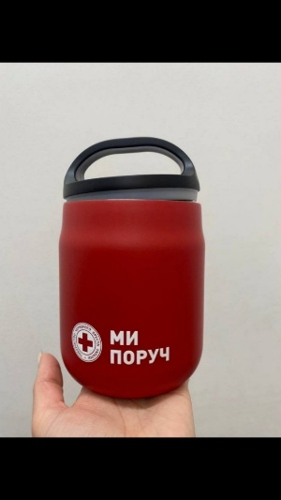 Термос для їжі брендований | Термос для їжі 'Cairo' matt або аналог Торгова марка: Paida Колір: червоний, покриття матове Об'єм: 600 мл Висота : 160 мм Ширина : 105 мм Матеріал: пластик(кришка), нержавіюча сталь Додатково до нього йде ложка, що складається, і прозорий контейнер Нанесення: УФ-друк по колу, нанесення покривається лаком Розмір нанесення: 64,8х24,0 мм |  | 450 |  | 0.00
Всього вартість пропозиції, грн* |  |  |  |  | 0.00
* Товариство Червоного Хреста України є громадською неприбутковою організацією і просить надати максимальні знижки на товар, вказаний у ціновій пропозиції.
** Закупівля відбувається одним лотом.

Примітка: вартість одиниці продукції та загальну вартість пропозиції потрібно заповнювати у гривнях, зазначаючи цифрове значення, яке має не більше двох знаків після коми.
Ми погоджуємось, що всі витрати, пов’язані з пакуванням, доставкою товару, завантажувально-розвантажувальними роботами здійснюються за рахунок Постачальника за наданою адресою.
Ми погоджуємось , що всі витрати пов'язані з наданням демонстраційних зразків, приладочних екземплярів продукції включені у вартість.
Ми ознайомлені та погоджуємося з Умовами типового Договору ТЧХУ (Додаток №4 до Запиту).
Ми погоджуємося з умовами, що Замовник має право розділити дану закупівлю між декількома постачальниками за умови наявності більш вигідних умов на різні позиції.
Ми погоджуємося з умовами, що Ви можете відхилити нашу чи всі надані пропозиції, та розуміємо, що Ви не обмежені у прийнятті будь-якої іншої пропозиції з більш вигідними для Вас умовами.
Ми погоджуємось зафіксувати цінову пропозицію протягом 90 календарних днів з моменту подачі
Подаючи свою пропозицію ми підтверджуємо повну комплектацію та відповідність умовам зазначеним в Запиті.
Учасники повинні надсилати цінові пропозиції з підписом і печаткою (за наявності).

 |  | Керівник організації/ФОП:____________________________ ( ____________________)
 |  | МП підпис ПІБ

